상품제안서
해피캠핑 베이직 방수 돗자리(180x300cm) 소풍 폴딩돗자리 (옐로우) | 상품코드: F25766

 |  |  |  |  |  |  | 02-412-0044 | www.easy1.co.kr
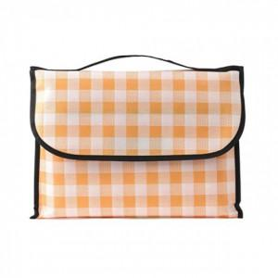

【상세/제작정보】 | 기본수량 미만 주문시 인쇄비용 추가 500개 미만 인쇄 시 몰드 비용 추가 됩니다. 판비 별도문의

【인쇄/포장옵션】 | 실크 / 포장불가능

【공급단가】 | 수량 | 50~ | 100~ | 500~ | 1,000~ | 2,000~
*VAT별도 | 단가 | 9,210원 | 9,060원 | 8,830원 | 8,670원 | 8,440원

【상품 URL】 | https://easy1.co.kr:443/src/goods_detail.php?gdno=25766

